記載例
受水槽容量及び口径決定計算書 |  |  |  |  |  |  |  |  |  |  |  |  |  |  | 設置場所 |  |  |  | 篠栗町 |  | 中央一丁目○○番○○ |  |  |  |  |  |  |  |  |  |  |  |  |  |  | 記載例

 |  |  |  |  |  |  |  |  |  |  |  |  |  |  | 工事店名 |  |  |  | ○○工業

 | (福岡市水道局 給水装置工事施工基準 参照)

建築概要

 |  |  |  |  |  |  |  |  |  |  |  |  |  |  |  |  |  |  |  |  |  |  |  |  |  |  |  |  |  |  |  |  |  |  | たて |  |  |  | よこ |  |  |  | 高さ

 |  | 建築面積 |  | 600 |  |  | ㎡ |  | 階数 |  |  | 5 |  |  | 階 | 戸数 |  | 25 |  |  | 戸 | 受水槽形式 |  |  | FRP | 高架水槽 |  |  |  | ㎡ |  | 受水槽 |  |  | 2.0 |  | × |  | 1.5 |  | × |  | 3.0

 |  | 有効面積 |  |  |  |  |  | ※有効面積については計算根拠(計算式)を建築物等配置図より |  |  |  |  |  |  |  |  |  |  |  |  |  |  |  |  |  |  |  |  |  |  |  |  |  |  |  |  |  |  | ＝ |  | 9.0 |  | ㎥

 |  |  |  |  |  |  |  | 摘出し、その数値より計算し、誰が見ても判断できるように決定すること |  |  |  |  |  |  |  |  |  |  |  |  |  |  |  |  |  |  |  |  |  |  |  | 有効高さ＝ |  |  | H - (0.3+0.15+1.5D) D=管口径

 |  |  |  |  |  |  |  |  |  |  |  |  |  |  |  |  |  |  |  |  |  |  |  |  |  |  |  |  |  |  |  |  |  |  |  |  |  |  | ＝ |  | 2.475

1.受水槽容量の決定
 |  |  |  |  |  |  |  |  |  |  |  |  |  |  |  |  |  |  |  |  |  |  |  |  |  |  |  |  |  |  |  | A | ＝ | 1.0 |  | m |  | B | ＝ | 50 |  | mm

 | (a)1日当り使用水量 |  |  |  |  | ア 戸数による場合 |  |  |  |  |  | 1戸当り使用水量 |  |  |  |  |  |  |  |  |  |  | 戸数
 |  |  |  |  |  |  |  |  |  |  |  |  |  |  |  |  |  |  |  |  |  |  |  |  |  |  |  |  |  |  |  | h | ＝ | 4.3 |  | m |  | H | ＝ | 0.6 |  | m
 |  |  |  |  |  | イ 人数による場合 |  |  |  |  |  | 1人当り使用水量 |  |  |  |  | 200 |  |  | ℓ | × |  | 人数 |  | 80 | ＝ |  | 16 | ㎥

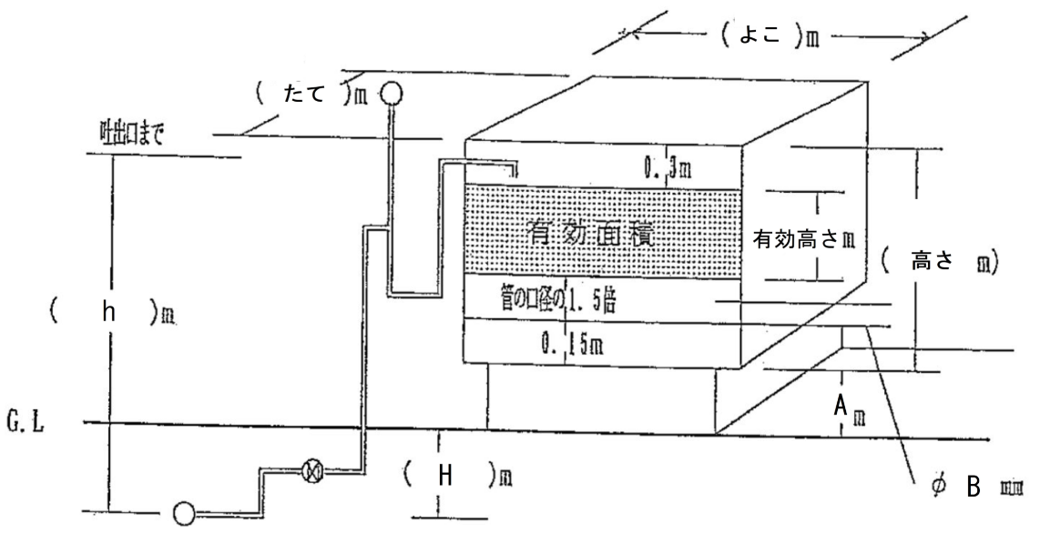
 |  |  |  |  |  | ウ 床面積による場合 |  |  |  |  |  | 1㎡当り使用水量 |  |  |  |  |  |  |  |  |  |  | 面積

 | (b)受水槽容量 |  |  |  |  |  |  | 1日当り使用数量 |  |  |  |  |  |  |  |  |  | 16
 |  |  |  |  | 容量 |  | ＝ |  |  |  |  |  | × |  | 4～6 |  | ＝ |  |  |  | × |  | 5 | ＝ | 5.33 | ㎥
 |  |  |  |  |  |  |  | 1日当り使用時間 |  |  |  |  |  |  |  |  |  | 15

 | (c)容量決定 |  |  | 計算容量 |  |  | 5.33 |  |  | ㎥ | ＜ | 受水槽有効容量 |  |  |  |  | 7.425 |  |  | ㎥ | (内訳 たて×よこ×有効高さ)

2.給水管口径の決定(設計水圧1.5kg/cm2)

 |  |  |  |  |  |  | 1日当り使用水量 |  |  |  |  |  |  | 16
 | (a)1時間当り使用水量 |  |  |  |  |  |  |  |  |  |  | ＝ |  |  |  |  | ＝ |  | 1.06 |  |  | ㎥/h
 |  |  |  |  |  |  | 1日当り使用時間 |  |  |  |  |  |  | 15

 | (b)口径φ |  | 20 |  | mmの場合)

 |  |  |  | h |  |  |  | 15 |  |  | ― | 4.3 |  |  |  |  |  |  |  |  |  |  |  |  |  |  |  |  | φ |  |  | 20 |  | mm |  |  | φ |  |  | 13 |  | mm
 | 動水勾配 I |  | ＝ |  |  | ＝ |  |  |  |  |  |  |  |  | × |  | 1,000 |  | ＝ |  | 152.8 |  |  | ‰
 |  |  |  | L |  |  |  | 69.99 |  |  |  |  |  |  |  |  |  |  |  |  |  |  |  |  |  |  | 品名 |  | 個 m |  | 1個当り 損失水頭 |  |  | 損失水頭 |  |  | 個 m |  | 1個当り 損失水頭 |  |  | 損失水頭

 | 1時間当り給水量 |  |  |  | 152.8 |  |  | ‰ | 動水勾配早見表より |  |  |  |  | 0.48 |  |  | ℓ/s | ＝ |  | 1.72 |  |  | ㎥/h |  |  |  | 分水栓 |  | 1 |  | 3.0 |  |  | 3.0 |  |  | 1 |  | 3.0 |  |  | 3.0

 |  |  |  |  |  |  |  |  |  |  |  |  |  |  |  |  |  |  |  |  |  |  |  |  |  |  | 止水栓 |  | 1 |  | 2.0 |  |  | 2.0 |  |  | 1 |  | 2.0 |  |  | 2.0
 | 1時間当り使用水量 |  |  |  | 1.06 |  |  | ㎥/h |  | ＜ |  | 1時間当り給水量 |  |  |  |  | 1.72 |  |  | ㎥/h
 |  |  |  |  |  |  |  |  |  |  |  |  |  |  |  |  |  |  |  |  |  |  |  |  |  |  | 伸縮付甲型止水栓 |  | 1 |  | 0.29 |  |  | 0.29 |  |  | 1 |  | 0.37 |  |  | 0.37

 | 1時間当り使用水量 |  |  |  | 1.06 |  |  | ㎥/h |  | ＜ |  | メーター最大流量 |  |  |  |  | 2.5 |  |  | ㎥/h |  |  |  |  |  |  | 青銅仕切弁

 |  |  |  |  |  |  |  |  |  |  |  |  |  |  |  |  |  |  |  |  |  |  |  |  |  |  | メーター |  | 1 |  | 8.0 |  |  | 8.0 |  |  | 1 |  | 3.0 |  |  | 3.0
 | (c)口径φ |  | 13 |  | mmの場合) |  |  | ※(b)よりワンサイズ小さい口径
 |  |  |  |  |  |  |  |  |  |  |  |  |  |  |  |  |  |  |  |  |  |  |  |  |  |  | エルボ(90°) |  | 10 |  | 0.75 |  |  | 7.5 |  |  | 10 |  | 0.6 |  |  | 0.6

 |  |  |  | h |  |  |  | 15 |  |  | ― | 4.3 |  |  |  |  |  |  |  |  |  |  |  |  |  |  | エルボ(60°)
 | 動水勾配 I |  | ＝ |  |  | ＝ |  |  |  |  |  |  |  |  | × |  | 1,000 |  | ＝ |  | 212.8 |  |  | ‰
 |  |  |  | L |  |  |  | 50.27 |  |  |  |  |  |  |  |  |  |  |  |  |  |  |  |  |  |  | チーズ(分) |  | 1 |  | 1.2 |  |  | 1.2 |  |  | 1 |  | 0.9 |  |  | 0.9

 |  |  |  |  |  |  |  |  |  |  |  |  |  |  |  |  |  |  |  |  |  |  |  |  |  |  | チーズ(直)
 | 1時間当り給水量 |  |  |  | 212.8 |  |  | ‰ | 動水勾配早見表より |  |  |  |  | 0.19 |  |  | ℓ/s | ＝ |  | 0.68 |  |  | ㎥/h
 |  |  |  |  |  |  |  |  |  |  |  |  |  |  |  |  |  |  |  |  |  |  |  |  |  |  | ボールタップ |  | 1 |  | 28.0 |  |  | 28.0 |  |  | 1 |  | 15.0 |  |  | 15.0

 | 1時間当り使用水量 |  |  |  | 1.06 |  |  | ㎥/h |  | ＞ |  | 1時間当り給水量 |  |  |  |  | 0.68 |  |  | ㎥/h |  |  |  |  |  |  | 管長 |  | 20 |  |  |  |  | 20.0 |  |  | 20 |  |  |  |  | 20.0

 | 1時間当り使用水量 |  |  |  | 1.06 |  |  | ㎥/h |  | ＜ |  | メーター最大流量 |  |  |  |  | 1.5 |  |  | ㎥/h

 | ※以上により、口径は |  |  |  |  | φ | 20 |  |  | とする

 |  |  |  |  |  |  |  |  |  |  |  |  |  |  |  |  |  |  |  |  |  |  |  |  |  |  |  |  | 損失水頭の合計 |  |  |  |  | 69.99 |  |  | 損失水頭の合計 |  |  |  |  | 50.27

